Chi tiết địa chất
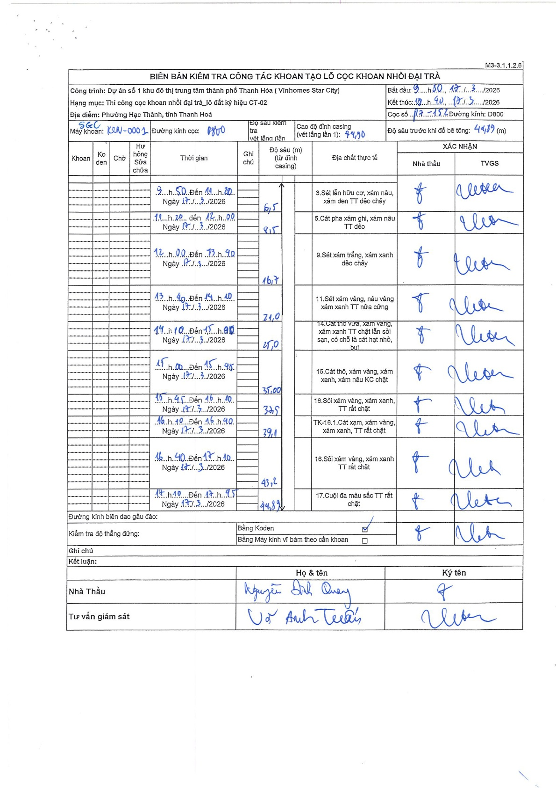
Dự án | Star City Thanh Hóa
Hạng mục | Thi công cọc khoan nhồi, tường vây cho các hạng mục_Lô CT-02
Tên bộ phận | Cọc khoan nhồi
Số hiệu cọc | P7-152
Tên Máy khoan | SGC-KCN0001
Đường kính | D800
Bắt đầu thi công | 09:50 17/03/2026
Kết thúc thi công | 18:40 17/03/2026

Địa chất TT | Đường kính | Mô tả lớp thiết kế | Từ (h) | Đến (h) | Cao độ từ | Cao độ đến | T.Gian (h) | Dài (m) | V (m/h) | Ghi chú
1 | D800 | Sét lẫn hữu cơ, xám nâu, xám đen TT dẻo chảy | 09:50 17/03/2026 | 11:20 17/03/2026 | 0 | 6.5 | 1.5 | 6.5 | 4.33
2 | D800 | Cát pha xám ghi, xám nâu TT dẻo | 11:20 17/03/2026 | 12:00 17/03/2026 | 6.5 | 8.15 | 0.67 | 1.65 | 2.48
3 | D800 | Sét xám trắng, xám xanh dẻo chảy | 12:00 17/03/2026 | 13:40 17/03/2026 | 8.15 | 16.7 | 1.67 | 8.55 | 5.13
4 | D800 | Sét xám vàng, nâu vàng xám xanh TT nửa cứng | 13:40 17/03/2026 | 14:10 17/03/2026 | 16.7 | 21 | 0.5 | 4.3 | 8.6
5 | D800 | Cát thô vừa, xám vàng, xám xanh TT chặt lẫn sỏi sạn, có chỗ là cát hạt nhỏ, bụi | 14:10 17/03/2026 | 15:00 17/03/2026 | 21 | 25 | 0.83 | 4 | 4.8
6 | D800 | Cát thô, xám vàng, xám xanh, xám nâu KC chặt | 15:00 17/03/2026 | 15:45 17/03/2026 | 25 | 35 | 0.75 | 10 | 13.33
7 | D800 | Sỏi xám vàng, xám xanh, TT rất chặt | 15:45 17/03/2026 | 16:10 17/03/2026 | 35 | 37.5 | 0.42 | 2.5 | 6
8 | D800 | TK-16.1.Cát xạm, xám vàng, xám xanh, TT rất chặt | 16:10 17/03/2026 | 16:40 17/03/2026 | 37.5 | 39.1 | 0.5 | 1.6 | 3.2
9 | D800 | Sỏi xám vàng, xám xanh TT rất chặt | 16:40 17/03/2026 | 17:10 17/03/2026 | 39.1 | 43.2 | 0.5 | 4.1 | 8.2
10 | D800 | Cuội đa màu sắc TT rất chặt | 17:10 17/03/2026 | 17:55 17/03/2026 | 43.2 | 44.89 | 0.75 | 1.69 | 2.25

ẢNH BIÊN BẢN GỐC

